FEVEREIRO 2026
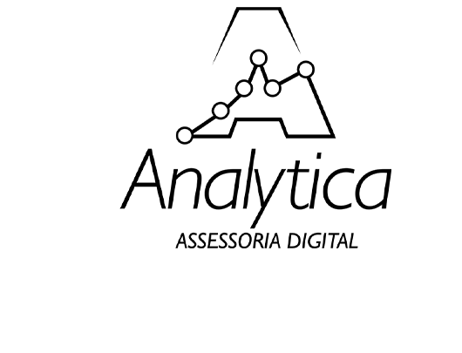

RELÁTORIO DE RESULTADOS - TRÁFEGO PAGO

VENDEDORES | ATENDIMENTO

Cliques no Link (Meta Ads / Google Ads) | 3105

Cadastros | 318
Taxa de Conversão | 10.24%
Custo Real por Resultado | R$ 0.68
Ticket Médio | R$ 30.00
Faturamento Total | R$ 9,540.00
Investimentos

Investimento Meta | R$ 215.00

Investimento Google | R$ 0.00

Investimento Total | R$ 215.00
ROAS(X) | 44.37

